Homework 04
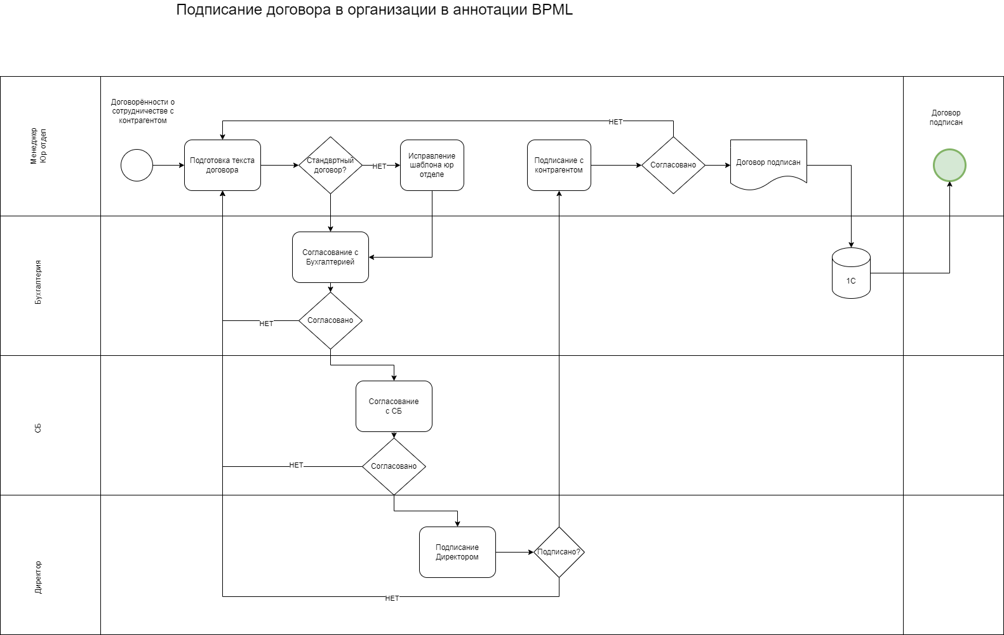
Подписание Договора в аннотации BPML
Шаг | Название | Отвественный | Срок | Результат
1 | Подготовка текста договора | Менеджер | 1час | Шаблон готов
2 | Согласование с отделом бухгалтерии | Бухгалтерия | 2 часа | Получение электронной визы
3 | Согласование со службой безопасности | СБ | 2 часа | Получение электронной визы
4 | Подписание у Директора | Менеджер | 1 день | Получание физической подписи
5 | Подписание с контрагентом | Менеджер | 3 дня | Получание физической подписи контрагента
6 | Внесение данных договора в 1С | Бухгалтерия | 1 час | Догорор подписан

Homework 05
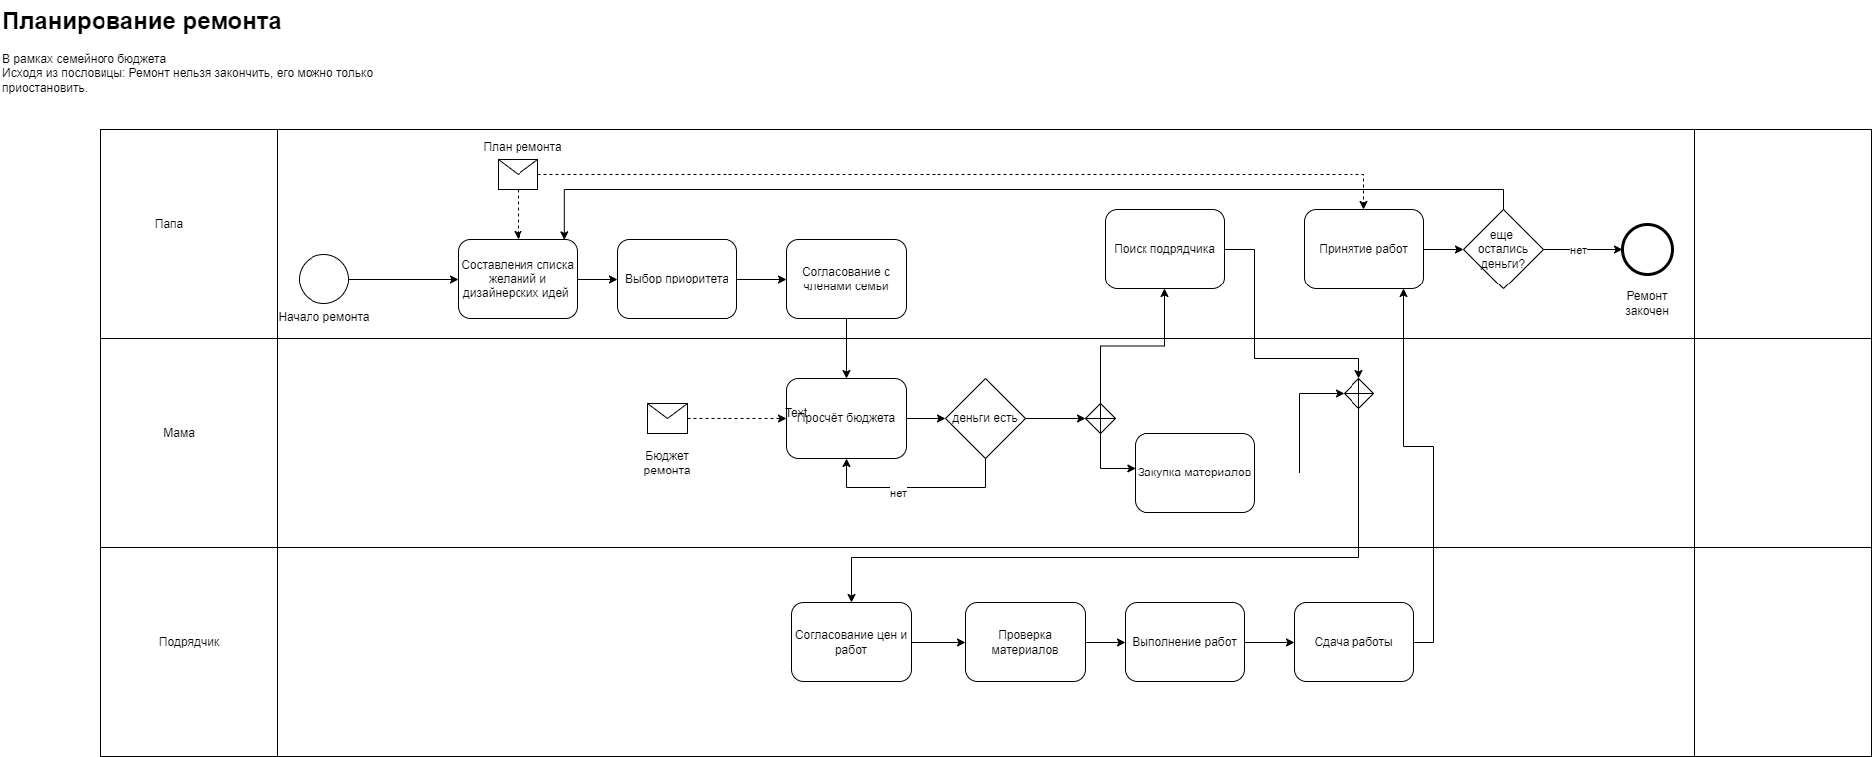

Homework 06
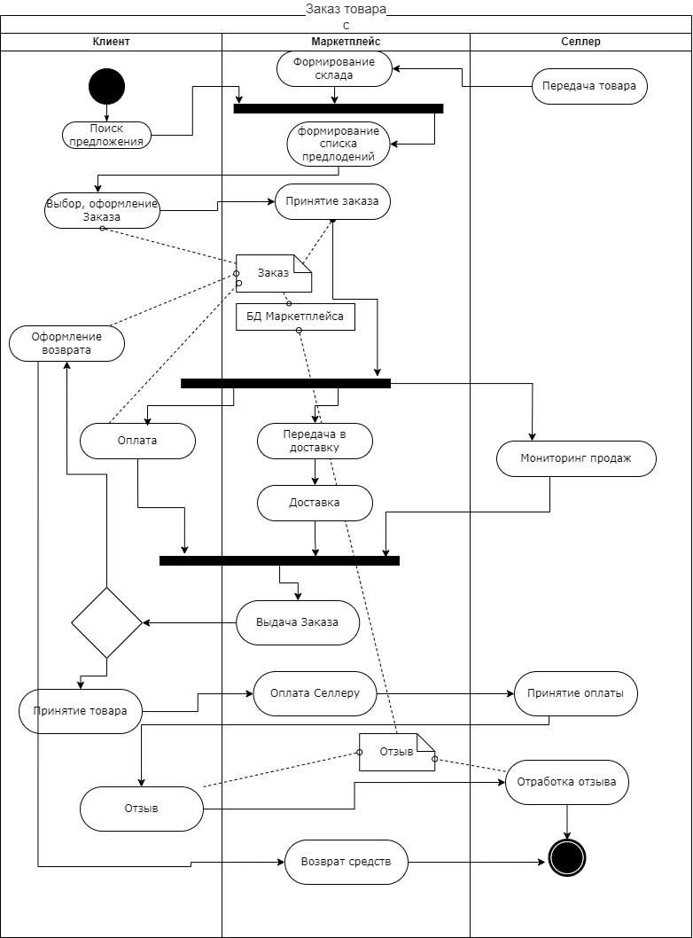

Homework 10
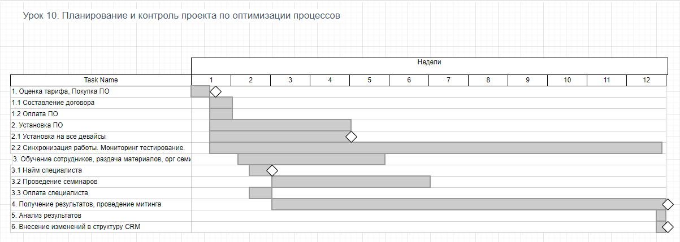
Внедрения CRM системы (например Bitrix24)

1. Оценка по SMART
2. Состав команды
3. Разбить работу на блоки
4. определить последовательности работ
5. Отценить время

1. Оценка по SMART
 | S | M | A | R | T
 | Внедрить CRM в организацию и обучить сотрудников. Для обучения использовать курсы нанятого эксперта и бесплатные материалы. Выгода от внедрения CRM: организация более сложных проектов, структурирование и оценка текущей работы. Срок на внедрение 3 месяца. | Мера достижения: Получение статистики по существующим проктам и расчёт KPI | Цель явно достижима, особенно с приглащённым экспертом. | Преспективы грамотной и современной работы, открывают новые рынки и оптимизацию существующей работы. | 3 месяца кажется достаточным чтобы получить первые результаты работы в CRM

2. Состав команды
 | Сотрудник | Задачи
 | Руководитель внедрения | Следить за сроками внедрения, отчитаться о результатах
 | Бухгалтерия | Составление договора и оплата ПО и нанятого эксперта
 | Сис админ | Установка ПО, синхронизация
 | Нанятый эксперт | Проведения обучающих семинаров

3. Разбить работу на блоки
4. Определить последовательности работ
 | 1. Оценка тарифа, Покупка ПО
 | 1.1 Составление договора
 | 1.2 Оплата ПО
 | 2. Установка ПО
 | 2.1 Установка на все девайсы
 | 2.2 Синхронизация работы
 | 3. Обучение сотрудников
 | 3.1 Найм специалиста
 | 3.2 Проведение семинаров
 | 3.3 Оплата специалиста
 | 4. Получение результатов
 | 5. Анализ результатов
 | 6. Внесение изменений в структуру CRM

5. Отценить время
 | Пункт | Время
 | 1 | 1 дн
 | 2 | 4 дн
 | 3 | 30 дн
 | 4 | 60 дн
 | 5 | 1 дн
 | 6 | 1 дн

